画像
Image Examples
Image Examples
純白の背景
追加テキストなし
グラフィック/イラストなし
はめ込み画像なし
質の悪い画像はありません
透かし/ロゴなし
商品はパッケージに入っていません
複数のビューはありません
プレースホルダーの画像なし
含まれていない商品はありません
フレームが小さすぎない商品
画像基準
 | 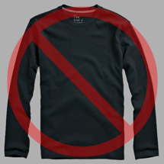 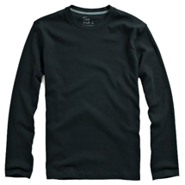 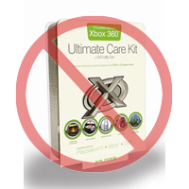 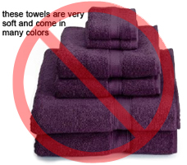 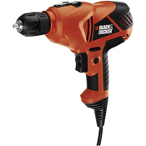 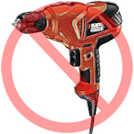 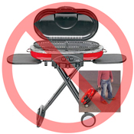 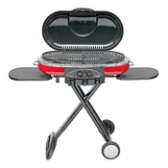 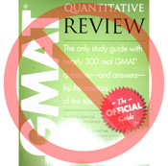 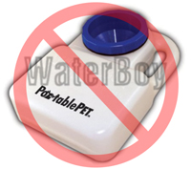 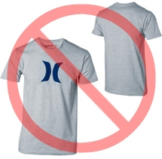  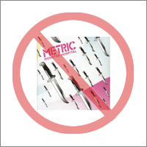 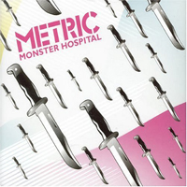 
Amazonでは、各商品に1つ以上の商品画像が必要です。鮮明でわかりやすい画像を選択してください。画像は商品を正確に表し、詳細な情報が得られる魅力的なものにする必要があります。小道具は使わず、または最低限にとどめ、販売される商品のみを表示してください。テキスト、ロゴ、はめ込み画像は使用できません。可能な限り、さまざまな角度から撮った商品の詳細を表す複数の画像を提供するようにしてください。これはお客様に商品を見せる機会であるため、クオリティが重要です。
Amazonは、基準に満たない画像を却下する権利を有します。
送信する画像について必要なすべての権利を有していることを確認するのは、送信者の責任です。

MAIN画像

*MAIN画像の背景は純白でなければなりません（純白は、RGB値が255,255,255であるAmazonの検索ページや商品詳細ページにマッチします)。
*MAINの画像は、グラフィックやイラストであってはならず、商品と一緒に発送されない付属品、購入者を混乱させる小道具、商品の一部ではないテキスト、ロゴ、透かし、はめ込み画像を含んではいけません。
*商品は、画像の85%以上を占める必要があります。

その他の画像

*MAINの画像に加えて、商品の様々な角度からの画像や、MAINの画像では見えない詳細を表したその他の画像も追加するようにします。メディア商品の場合は、裏表紙、サンプルページ、スクリーンショットなどがその一例です。最高で8つの画像を追加できます。
*白色の背景が推奨されますが、必須ではありません。追加の画像にはロゴや透かしが含まれていない場合があります。すべての小道具や付属品は、購入者が混乱しないように表示する必要があります。

画像サイズ

画像の高さまたは幅のいずれかを1,000ピクセル以上にする必要があります。そうすることで、ウェブサイトでのズーム機能が有効になります（ズーム機能は売り上げを助長することが証明されています）。長辺が500ピクセル未満のファイルは、システムによって却下されます。

命名とフォーマット

*Amazonでは、JPEG（.jpg）、TIFF（.tif）、GIF（.gif）のファイル形式を受け付けています（サイズが小さく、より迅速に処理およびアップロードできるJPEGファイルが推奨されます）。
*画像ファイルに名前を付けるための推奨される方法は、商品のSKUをファイル名として使用して保存することです。ファイル名の後には、表示タイプまたはバリエーションコードであるMAIN、PT01～PT08（追加の画像）、SWCH（通常は複数のバリエーションがある商品でのみ使用される色見本）を付けるようにします。例: 8845013515.MAIN.jpg、8845013515.PT01.jpg、8845013515.SWCH.jpg

画像ファイルのアップロード

画像ファイルのアップロード方法は2つあります: (1)各画像ファイルに名前を付けてドライブフォルダーに保存したら、フォルダーをzipファイルに圧縮します。画像属性を入力せずにテンプレートを送信して、Amazonでセールを作成します。処理概要を使用して、商品がエラーなしで作成されていることを確認します。次に、画像アップロードツール(https://sellercentral-japan.amazon.com/imaging/upload)に進み、出品されている商品の画像をアップロードします。画像を提供しないと、お客様がSKUを検索できません。 (2)画像ファイルに名前を付けてウェブサーバーに保存したら、商品テンプレートの適切なセルに画像ファイルのURLを入力します。

